0035
SNCC.F.033 |  |  |  |  |  | No. de Expediente
 |  |  |  |  |  | AGN-DAF-CM-2022-0053
ARCHIVO GENERAL DE LA NACIÓN
OFERTA ECONOMICA

NOMBRE OFERENTE: LOAZ TRADING & CONSULTING, S.R.L.

ITEM NO. | DESCRIPCION DEL BIEN, SERVICIO U OBRA | UNIDAD DE | CANTIDAD | PRECIO | ITBIS | PRECIO UNITARIO FINAL
 |  | MEDIDA |  | UNITARIO
1 | RESMA DE PAPEL BOND 8 1/2 X 11 | UNIDAD | 400 | $253.45 | 45.62 | $299.07 | $119,628.40
2 | RESMA DE PAPEL BOND 8 1/2 X 14 | UNIDAD | 20 | $380.30 | 68.45 | $448.75 | $8,975.08

VALOR TOTAL DE LA OFERTA: ….......................................RD$ |  | $128,603.48

VALOR TOTAL DE LA OFERTA EN LETRAS: CIENTO VEINTE Y OCHO MIL SEISCIENTOS TRES PESOS CON CUARENTA Y OCHO CENTAVOS

Miguel Azar Fondeur en calidad de Gerente, debidamente autorizado para actuar en nombre y representación de Loaz Trading & Consulting, SRL
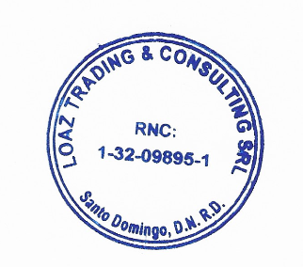
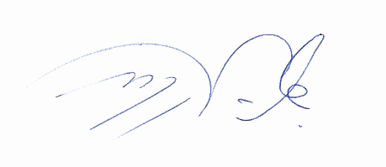

 | Firma: _________________________________________

 | 18 de noviembre del 2022

